List1
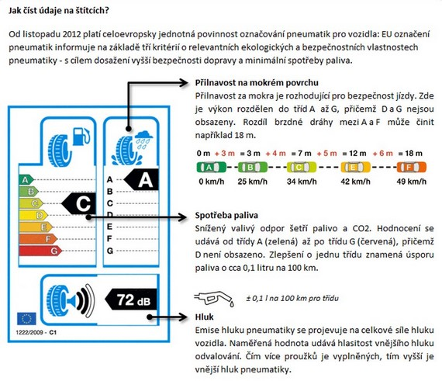
 |  | Příloha č.1 - Technická specifikace a ceník
 |  | sml. č. 19/xxx/3062
Položka | SKP | CPV | KZM | Rozměr/indexové parametry | Charakteristika | Označení nabízené pneumatiky /výrobce/ typ dezénu | spotřeba paliva (bude uveden údaj ze štítku pneumatiky, přičemž A = nejlepší, G = nejhorší) | přilnavost za mokra (bude uveden údaj ze štítku pneumatiky, přičemž A = nejlepší, G = nejhorší) | vnější hluk (bude uveden údaj ze štítku pneumatiky) v dB | Předpokládané množství odběru ks za 1 rok | MJ | cena/ks bez DPH | cena celkem bez DPH
1 | 2013-11-25 | 34352200-1 | 1274000150000 | PNEU 275/70R - 22,5 | autobus, trolejbus index nosnosti a rychlosti 148/145J min.hloubka drážky běhounu 19 mm |  | D | C | 74 | 504 | KS |  | 0.00 Kč
2 | 2013-11-25 | 34352200-1 | 1274000330000 | PNEU 285/70R-19,5 | autobus, trolejbus; výrobce vozů SOR index nosnosti a rychlosti 145/143 M min.hloubka drážky běhounu 13 mm |  | C | B | 68 | 158 | KS |  | 0.00 Kč
3 | 2013-11-25 | 34352200-1 | 1274120114100 | PNEU 205/75R16C | minibus Fiat Mave, hnaná náprava index nosnosti a rychlosti 110/108R min.hloubka drážky běhounu 10 mm, celoroční |  | C | B | 73 | 8 | KS |  | 0.00 Kč
4 | 2013-11-25 | 34352200-1 | 1274120104100 | PNEU 225/75R16C | minibus Stratos, Dekstra, Fiat Mave index nosnosti a rychlosti 121/120R hloubka drážky běhounu 10 mm, celoroční |  | C | B | 73 | 124 | KS |  | 0.00 Kč

 | celková cena zakázky |  |  |  |  |  |  |  |  |  |  |  | 0.00 Kč
 |  |  |  | Zlutě označené položky vyplní účastník
 | Doplňující podmínky:
 | S ohledem na právní úpravu obsaženou ve vyhlášce č. 341/2014 Sb., dle které „Vozidlo nesmí být, s výjimkou nouzového dojetí, současně vybaveno pneumatikami různých rozměrů a konstrukcí, pokud při schválení technické způsobilosti není stanoveno jinak. Na téže nápravě musí být používány pouze shodné pneumatiky….. Shodnou pneumatikou se rozumí pneumatika stejného rozměru, konstrukce, druhu dezénu a obchodní značky.“, zadavatel uvádí aktuální typy pneu, které jsou na vozech používány:
 | 1. Na autobusech a trolejbusech jsou v rozměru 22,5 používány pneumatiky U-AP001 BRIDGESTONE, Barum BC31 EU LRH 16PR M+S, DUNLOP SP472, Michelin X Incity XZU a Continental Urban HA 3 M+S.
 | 2. Na vozidlech značky SOR jsou na přední nápravě používány pneumatiky AH11 HANKOOK.
 | 3. Na minibusech Fiat Mave jsou používány celoroční pneumatiky Matador MPS125
 | 4. Na minibusech Stratos, Dekstra jsou používány celoroční pneumatiky Matador MPS125

 | Spotřeba paliva, přilnavost za mokra, vnější hluk: hodnoty uvedené Zadavatelem u těchto specifikací jsou maximální a Uchazeči nabízejí hodnoty stejné nebo lepší.
 | Zadavatel požaduje z hlediska běžného opotřebení u položek 1.-2. garanci min. počtu 90.000 km na přední nápravě do sjetí běhounu na hodnotu 3 mm.
 | U položky 3. požaduje z hlediska běžného opotřebení garanci min.počtu 40 000 km do sjetí běhounu na hodnotu 3 mm.
 | U položky 4. požaduje z hlediska běžného opotřebení garanci min.počtu 60 000 km do sjetí běhounu na hodnotu 3 mm.
 | Měření hloubky dezénu bude prováděno hloubkoměrem. Zadavatel nepřipouští prodlužování životnosti pneumatik prořezáváním drážek běhounu pneumatik.
 | V případě, že ke sjetí běhounu dojde u pneumatiky dříve, než je garantovaný nájezd, zavazuje se účastník poskytnout slevu z ceny pneumatiky ve výši poměru neujetých km vůči garantované hodnotě (tzn. v případě položky č. 1 při nájezdu 60 000 km místo garantovaných 90 000 bude poskytnuta sleva 33,3%).

 | Bezplatné poradenství pro údržbu a ošetření pneu vybraným pracovníkům zadavatele
 | Cena včetně dopravy do skladů DPMB, a.s.
 | Součástí předmětu plnění veřejné zakázky je závazek dodavatele likvidovat na své náklady použité a dále nepoužitelné pneumatiky zadavatele, a to včetně pneumatik, které nebyly dodány vybraným dodavatelem, ale jsou součástí fondu zadavatele, v souladu příslušnými právními předpisy upravujícími nakládání s odpady (zejm. zákon č. 185/2001 Sb., o odpadech).
 | Požadujeme originální náhradní díly a doložení osvědčení Min.dopravy ČR o schválení technické způsobilosti typu systému nebo kontrukční části nebo výbavy.
 | Nové pneu musí splňovat všechny podmínky předepsané zákony a dalšími právními předpisy a závaznými technickými normami pro provoz ve veřejné osobní dopravě na území ČR a Evropské unie platné v den dodávky

 | Všechny nové pneumatiky musí:
 | A) Provedení bezdušové, s provedením zesílené bočnice pro městský provoz v provedení typu ALL STEEL, s indikátory opotřebení bočnice.
 | B) Splňovat parametry pro zimní provoz a disponovat označením M+S či jeho schválenými alternativami, pneu pro minibusy musí být v celoročním provedení All Season
 | C) Být označeny (DOT) datem a rokem výroby
 | D) Být maximálně 1 rok staré ke dni dodání každé jednotlivé pneumatiky
 | E) Nové pneu musí mít jedinečné výrobní číslo.
 | F) Mít možnost aplikace (vypálení na bočnici) 5ti místného identifikačního čísla zadavatele
 | G) Být určené pro montáž na hnací, řídící a vlečené nápravy.
 | H) Umožnit obnovu běhounu základní kostry 2x během svého životního cyklu.
 | Pokud zboží nebude splňovat některou z podmínek A) až G) jde o zboží neodpovídající podmínkám smlouvy a bude zajištěna Dodavatelem nová dodávka zboží bezvadného.
 | Pokud se prokáže do 4 let od dodání pneumatiky, že zboží neodpovídá podmínce H) zavazuje se Dodavatel, že dodá náhradou kostru stejné nebo prémiové značky, ne starší 3 let, dosud neprotektorovanou.

 | Dodavatel tímto prohlašuje, že veškeré jím výše uvedené údaje odpovídají skutečnosti ke dni podání jeho nabídky, jsou pravdivé a jsou pro dodavatele jako pro účastníka výběrového řízení závazné pro plnění rámcové dohody. Toto prohlášení je projevem vážné, pravé a svobodné vůle účastníka výběrového řízení a nebylo učiněno v tísni či za nápadně nevýhodných podmínek. Na důkaz souhlasu připojuje osoba oprávněná jednat jménem či za účastníka výběrového řízení svůj vlastnoruční podpis, jak následuje.

 |  | ………………………………………………………….
 |  | za prodávajícího

